FE - Combustão
Referência: AP-42 (EPA, 2003): https://www3.epa.gov/ttn/chief/ap42/ch01/final/c01s06.pdf
Table 1.6-1 - EMISSION FACTORS FOR PM FROM WOOD RESIDUE COMBUSTION |  |  |  |  |  |  |  |  |  |  |  | HHV - Eucalipto (MMBTU/lb) | 0.008303
Fuel | PM Control Device | Filterable PM (lb/MMbtu) | Filterable PM (lb/ton) | Emission Factor Rating | Filterable PM10 (lb/MMbtu) | Filterable PM10 (lb/ton) | Emission Factor Rating | Filterable PM2.5 (lb/MMbtu) | Filterable PM2.5 (lb/ton) | Emission Factor Rating |  | Para conversão de lb/MMBtu para lb/ton, o fator deve ser multiplicado por (HHV*2000), onde HHV é dado em MMbtu/lb.
Bark/Bark and Wet Wood | No Control | 0.56 | 9.30 | C | 0.50 | 8.30 | D | 0.43 | 7.14 | D
Dry Wood | No Control | 0.40 | 6.64 | A | 0.36 | 5.98 | D | 0.31 | 5.15 | D
Wet Wood | No Control | 0.33 | 5.48 | A | 0.29 | 4.82 | D | 0.25 | 4.15 | D
Bark | Mechanical Collector | 0.54 | 8.97 | D | 0.49 | 8.14 | D | 0.29 | 4.82 | D
Bark and Wet Wood | Mechanical Collector | 0.35 | 5.81 | C | 0.32 | 5.31 | D | 0.19 | 3.16 | D
Dry Wood | Mechanical Collector | 0.30 | 4.98 | A | 0.27 | 4.48 | D | 0.16 | 2.66 | D
Wet Wood | Mechanical Collector | 0.22 | 3.65 | A | 0.20 | 3.32 | D | 0.12 | 1.99 | D
All Fuels | Electrolyzed Gravel Bed | 0.10 | 1.66 | D | 0.074 | 1.23 | D | 0.065 | 1.08 | D
All Fuels | Wet Scrubber | 0.066 | 1.10 | A | 0.065 | 1.08 | D | 0.065 | 1.08 | D
All Fuels | Fabric Filter | 0.10 | 1.66 | C | 0.074 | 1.23 | D | 0.065 | 1.08 | -
All Fuels | Eletrostatic Precipitator | 0.054 | 0.90 | B | 0.04 | 0.66 | D | 0.035 | 0.58 | -
Fuel | PM Control Device | Condensible PM (lb/MMbtu) | Condensible PM (lb/ton) | Emission Factor Rating | Filterable PM10 (lb/MMbtu) | Filterable PM10 (lb/ton) | Emission Factor Rating | Filterable PM2.5 (lb/MMbtu) | Filterable PM2.5 (lb/ton) | Emission Factor Rating
All Fuels | All Controls/No Controls | 0.017 | 0.28 | A | - | - | - | - | - | -

Table 1.6-2 - EMISSION FACTORS FOR NOx , SO2 , AND CO FROM WOOD RESIDUE COMBUSTION
Source Category | NOX - Emission Factor (lb/MMbtu) | NOX - Emission Factor (lb/ton) | Emission Factor Rating | SO2 - Emission Factor (lb/MMbtu) | SO2 - Emission Factor (lb/ton) | Emission Factor Rating | CO - Emission Factor (lb/MMbtu) | CO - Emission Factor (lb/ton) | Emission Factor Rating | COV - Emission Factor (lb/MMbtu) | COV - Emission Factor (lb/ton) | Emission Factor Rating
Bar/bark and wet wood/wet wood-fired boiler | 0.22 | 3.65 | A | 0.025 | 0.42 | A | 0.60 | 9.96 | A | 0.017 | 0.28 | D
Dry wood-fired boilers | 0.49 | 8.14 | C | 0.025 | 0.42 | A | 0.60 | 9.96 | A | 0.017 | 0.28 | D

$$E=A x EF x (1−\frac{ER}{100})$$
Equação Geral:

 | Onde: E - emissão EF - fator de emissão ER - eficiência de redução de emissão

FE - Grãos
Referência: AP-42 (EPA, 2003): https://www3.epa.gov/ttn/chief/ap42/ch09/final/c9s0909-1.pdf
TABLE 9.9.1-1. PARTICULATE EMISSION FACTORS FOR GRAIN ELEVATORS a
Emission Source | Type of Control | Filterable b
 |  | PM (lb/ton) | Emission Factor Rating | PM10 c (lb/ton) | Emission Factor Rating | PM2,5 d (lb/ton) | Emission Factor Rating
Grain receiving
Straight truck | None | 0.18 | E | 0.059 | E | 0.01 | E
Hopper truck | None | 0.035 | E | 0.0078 | E | 0.0013 | E
Railcar | None | 0.032 | E | 0.0078 | E | 0.0013 | E
Barge
Continuos barge unloader | None | 0.029 | E | 0.0073 | E | 0.0019 | E
Marine leg | None | 0.15 | E | 0.038 | E | 0.005 | E
Ships | None | 0.15 | E | 0.038 | E | 0.005 | E
Grain cleaning
Internal vibrating | Cyclone | 0.075 | E | 0.019 | E | 0.0032 | E
Grain drying
Column dryer | None | 0.22 | E | 0.055 | E | 0.0094 | E
Rack dryer | None | 3 | E | 0.75 | E | 0.13 | E
 | Self-cleaning screens (< 50 mesh) | 0.47 | E | 0.12 | E | 0.02 | E
Headhouse and grain handling (legs, conveyors, belts, distributor, scale, enclosed cleaners, etc.) | None | 0.061 | E | 0.034 | E | 0.0058 | E
Storage bin (vent) | None | 0.025 | E | 0.0063 | E | 0.0011 | E
a Specific sources of emission factors are cited in Reference 1, Table 4-16 and supporting tables, except as indicated in the following footnotes. Factors are in units of lb/ton of grain handled or processed. Lb/ton divided by 2 gives kg/Mg. SCC = Source Classification Code. ND = no data available. Example uses of emission factors in this table are provided in Section 9.9.1.3. b Weight of total filterable PM, regardless of size, per unit weight of grain throughput. c Weight of PM # 10 micrometers (µm) in aerodynamic diameter per unit weight of grain throughput. d Weight of PM # 2.5µm in aerodynamic diameter per unit weight of grain throughput.

TABLE 9.9.1-2. PARTICULATE EMISSION FACTORS FOR GRAIN PROCESSING FACILITIES a
Type of Facility / Emission Source | Type of Control | Filterable b |  |  |  | Condensible c
 |  | PM (lb/ton) | Emission Factor Rating | PM10 d (lb/ton) | Emission Factor Rating | PM (lb/ton) | Emission Factor Rating | PM10 (lb/ton) | Emission Factor Rating
Animal feed mills
Grain receiving | None | 0,017 e | E | 0,0025 e | E | - | - | - | -
Grain cleaning | Cyclone | (f) | - | (f) | - | - | - | - | -
Storage | None | ND | - | ND | - | - | - | - | -
Grain milling
Hammermill | Cyclone | 0.067 | E | (g) | - | - | - | - | -
 | Baghouse | 0.012 | E | (y) | - | - | - | - | -
Flaker | Cyclone | 0.15 | E | (g) | - | - | - | - | -
Grain cracker | Cyclone | 0.024 | E | (g) | - | - | - | - | -
Mixer | None | ND | - | ND | - | - | - | - | -
Conditioning | None | ND | - | ND | - | - | - | - | -
Pelletizing
Pellet cooler | Cyclone | 0.36 | E | (g) | - | - | - | 0.059 | E
 | High efficiency cyclone | 0.15 | E | (g) | - | - | - | - | -
Feed Shiping | None | 0.0033 | E | 0.0008 | E | - | - | - | -
a Specific sources of emission factors are cited in Reference 1, Table 4-17 and supporting tables. Factors are in unit of lb/ton of grain handled or processed. Lb/ton divided by 2 gives kg/Mg. SCC = Source Classification Code. ND = no data available. b Weight of total filterable PM, regardless of size, per unit weight of grain throughput. c Condensible PM is material collected in the impinger portion of a PM sampling train. d Weight of PM # 10µm in aerodynamic diameter per unit weight of grain throughput. e Reference 38. Feed shipping emission factor based on data for loading of bulk feed (not pellets). f See emission factors for grain elevators, Table 9.9.1-1. g PM-10 test data are not available. PM-10 emission factors can be estimated by taking 50 percent of the filterable PM emission factor. y PM-10 test data are not available. PM-10 emission factors can be estimated by taking 100 percent of the filterable PM emission factor

$$E=A x EF x (1−\frac{ER}{100})$$
Equação Geral:

 | Onde: E - emissão EF - fator de emissão ER - eficiência de redução de emissão

Dados
Fonte: Informações obtidas no processo de licenciamento Nº 25559400/2003 e enviadas pelo empreendimento através do Ofício IEMA N° 419/2016.
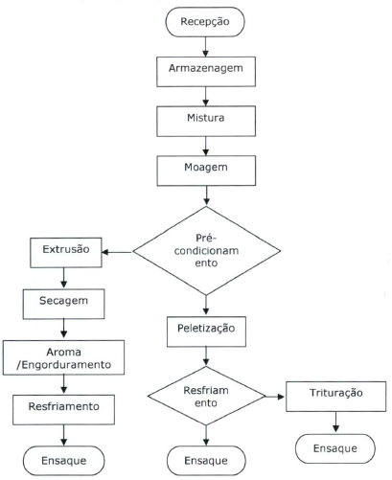
 | Na recepção há uma moega para recebimento dos grãos |  | Matérias-Primas (Grãos) | Quantidade [t]
 | O silo de armazenagem de grãos é totalmente enclausurado |  | Milho | 13,545
 |  |  | Sorgo | 7,083
 |  |  | Farelo de Trigo | 4,098
 |  |  | Refinazil | 4,388
 |  | Chaminés da Moagem | Cevada | 2,428
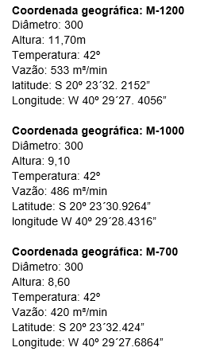
 |  |  | Farelo de Soja | 5,048
 |  |  | Total | 36,590

 |  |  | Produção [t/ano]
 |  |  | 59,000

